상품제안서
지니큐 팽귄 LCD메모패드 마그네틱 8인치 | 상품코드: S21285

 |  |  |  |  |  |  | 02-713-8555 | www.synergygift.co.kr
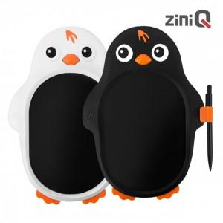

【상세/제작정보】 | 종이가 필요없는 LCD 전자노트 팽귄 모양 어린이 낙서장 및 그림판

【인쇄/포장옵션】 | 레이저, 풀칼라 / 포장지포장

【공급단가】 | 수량 | 50~ | 100~ | 500~ | 1,000~ | 2,000~
*VAT별도 | 단가 | 8,270원 | 7,970원 | 7,680원 | 7,380원 | 7,090원

【상품 URL】 | https://www.synergygift.co.kr:443/src/goods_detail.php?gdno=21285

